Document Control
Project Name |  | Alocation Model
Detail |  | Ability pentane

Revision Historical Record
Revision | Author |  | Revised Date | Reviewed By | Revision Description
1 | Chalida.j |  | 30/09/2021 |  | Create Document
2 | Chalida.j |  | 06/10/2021 |  | ปรับ flow validation มีเคส เพิ่มเติม, แก้ตัดเงื่อนไขปิด เมนุออก
3

Probability
Impact
Impact

Validate data
Validation Flow Ability Pentane
link edit flow |  | https://app.diagrams.net/?libs=general;flowchart#G1oYG2ApDiCjzXnhw6VZn_AlRM9XfLbYEq

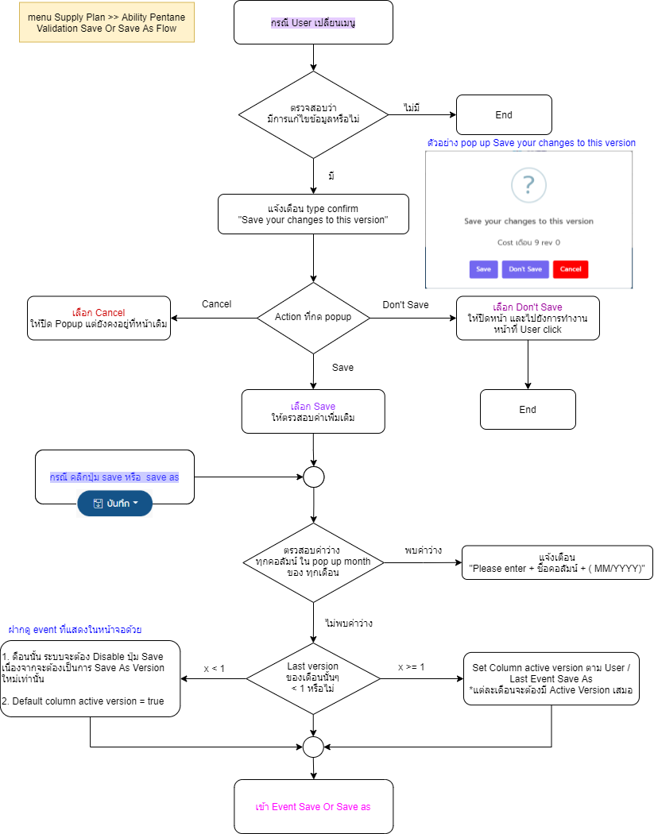

 | No | Error message
 | 1 | "Please enter + ชื่อคอลัมน์ + ( MM/YYYY)" | แจ้งเตือนค่าว่างใน Popup จะต้องแจ้ง
 | 2 | "Save your changes to this version"

